Solicitud gráfica
 | Asignatura: | Matemáticas |  |  | Fecha:
 | Grado: | 5
 | Título del tema: | Conjuntos |  |  | ¿Cuaderno de estudio o recurso? | Recurso
 | Editor: | Luisa Fernanda Nivia Romero |  |  | Motor del recurso | M3A

 | Código guión o recurso: | MA_05_01_CO_REC60 | ← Para determinar este código, visite la hoja de Ayuda
 |  |  |  |  | ESPECIFICACIÓN DE ARCHIVOS A ENTREGAR
Núm. | Archivo Shutterstock o ruta en web | Imagen para: | Tipo | Formato | Nombre imagen SMALL | Tamaño imagen SMALL | Nombre imagen ZOOM | Tamaño imagen ZOOM | Descripción | Observaciones
IMG01 | Ilustración. Modificado de fotografía de shutterstock 73574407. Lo que se sugiere está en la columna de Observaciones. | Recurso M3A | Ilustración | Horizontal | MA_05_01_CO_REC60_IMG01n.png | 110 x 110 px | MA_05_01_CO_REC60_IMG01a.png | 0 | Imagen modificada de Shutterstock 73574407. Encerrar como se sugiere. La letra F cursiva. | 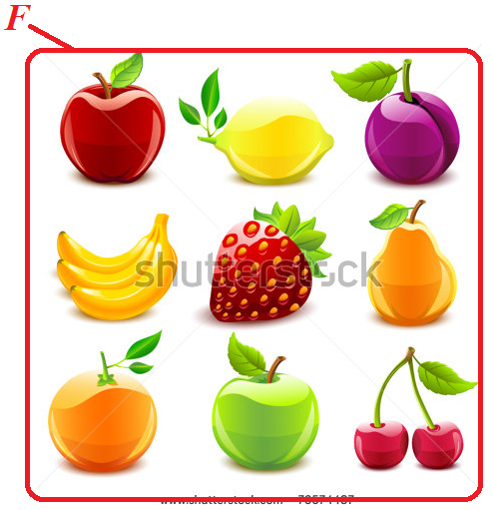
IMG02 | Ilustración. Modificado de fotografía de shutterstock 143716975. Lo que se sugiere está en la columna de Observaciones. | Recurso M3A | Ilustración | Horizontal | MA_05_01_CO_REC60_IMG02n.png | 110 x 110 px | MA_05_01_CO_REC60_IMG02a.png | 0 | Imagen modificada de Shutterstock 143716975. Encerrar como se sugiere. La letra V en cursiva. | 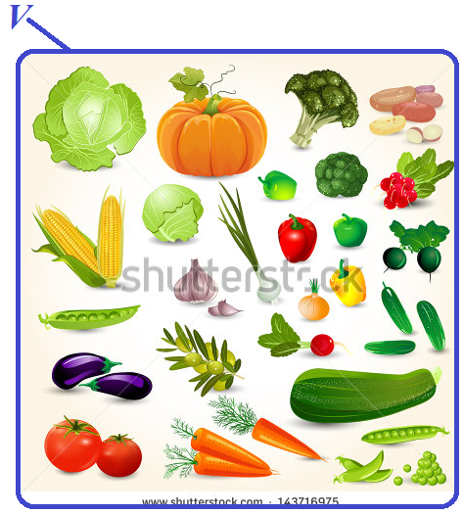
IMG03 | Ilustración. Modificado de fotografía de shutterstock 184949252. Lo que se sugiere está en la columna de Observaciones. | Recurso M3A | Ilustración | Horizontal | MA_05_01_CO_REC60_IMG03n.png | 110 x 110 px | MA_05_01_CO_REC60_IMG03a.png | 0 | Imagen modificada de Shutterstock 184949252. Encerrar como se sugiere. La letra D en cursiva. | 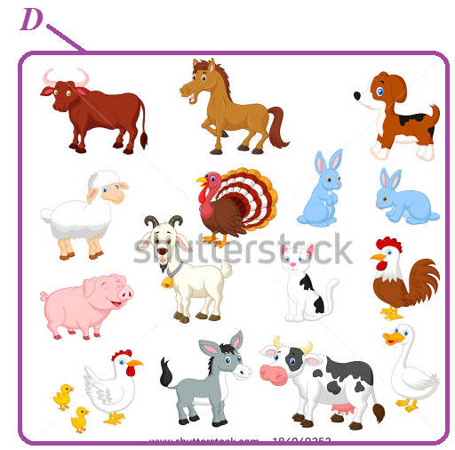
IMG04 | Ilustración. Modificado de fotografía de shutterstock 133218293. Lo que se sugiere está en la columna de Observaciones. | Recurso M3A | Ilustración | Horizontal | MA_05_01_CO_REC60_IMG04n.png | 110 x 110 px | MA_05_01_CO_REC60_IMG04a.png | 0 | Imagen modificada de Shutterstock 133218293. Encerrar como se sugiere. La letra S en cursiva. | 